Formulario Inscripción
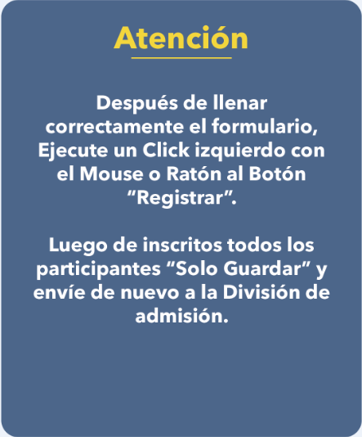

Solicitud de Admisión Llenar esta solicitud correctamente, complete todas las casillas y envíe el formulario a la División de Registro y Admisión del Instituto Nacional de Administración Pública (INAP). Correo Electrónico registro.admision@inap.gov.do
 | Instituto Nacional Administración Pública

 | Evento Formativo: |  | Fecha de Solicitud:

 | Datos Personales

 | Nombres y Apellidos | Género | Cédula o No. de Pasaporte (Si es extranjero)
 |  |  |  | Femenino

 | Correo Electrónico Institucional | Estado Civil | Teléfono Residencial

 | Correo Electrónico Personal |  | Tel. Celular:

 | Dirección Física

 | Datos Laborales

 | Nombre de la Institución: | Teléfono | Departamento

 | Cargo que desempeña: | Extensión | Tiempo en el cargo

 | Estudios Realizados

 | Nivel Académico: |  | Título de Grado (Ej. Lic. Dr. Ing.)

 | Otros estudios realizados: |  | Área o Profesión

 | Datos del Curso

 | Días de Docencia | Cursó Inducción a la Administración Pública ? | Código del Curso: (Sólo para llenar por la Institución)

 | Tanda: |  | Autorizado por: (Nombre Supervisor o Recursos Humanos)

 | Para uso formulario físico

 |  |  |  | Si

 | Firma del Estudiante |  | División de Admisión y Registro

Av. México esq. Leopoldo Navarro edif. Juan Pablo Duarte piso 14, Santo Domingo. Rep.Dom. Tel. 809-689-8955 Fax 809-686-0001

 |  |  |  | Si
 |  |  |  | No

 |  |  |  | Casado(a)
 |  |  |  | Soltero(a)

 |  |  |  | Femenino
 |  |  |  | Masculino
 |  |  |  | Matutina
 |  |  |  | Vespertina
 |  |  |  | Nocturna
 |  |  |  | Bachiller
 |  |  |  | Técnico
 |  |  |  | Profesional
 |  |  |  | Maestría
 |  |  |  | Doctorado
 |  |  |  | Lic.
 |  |  |  | Licda.
 |  |  |  | Dr.
 |  |  |  | Dra.
 |  |  |  | Ing.
 |  |  |  | PhD.
 |  |  |  | Prof.

